Lịch sử thuê xe_GUI
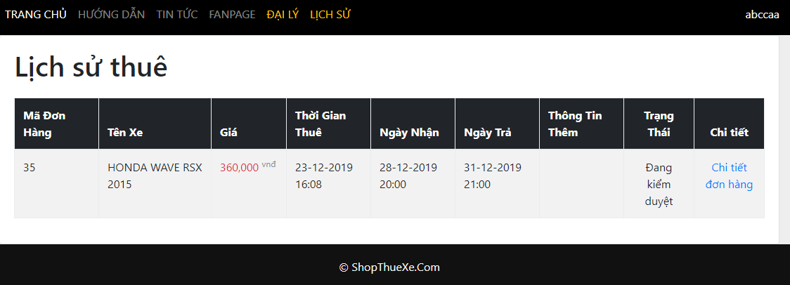

Lịch sử giao dịch_GUI
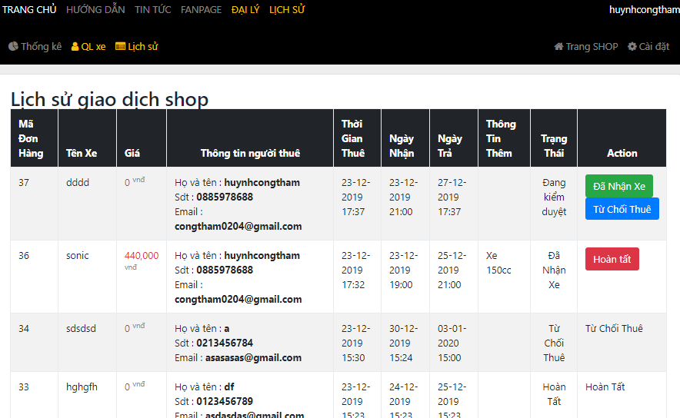

Quản lý giao dịch từng xe_GUI
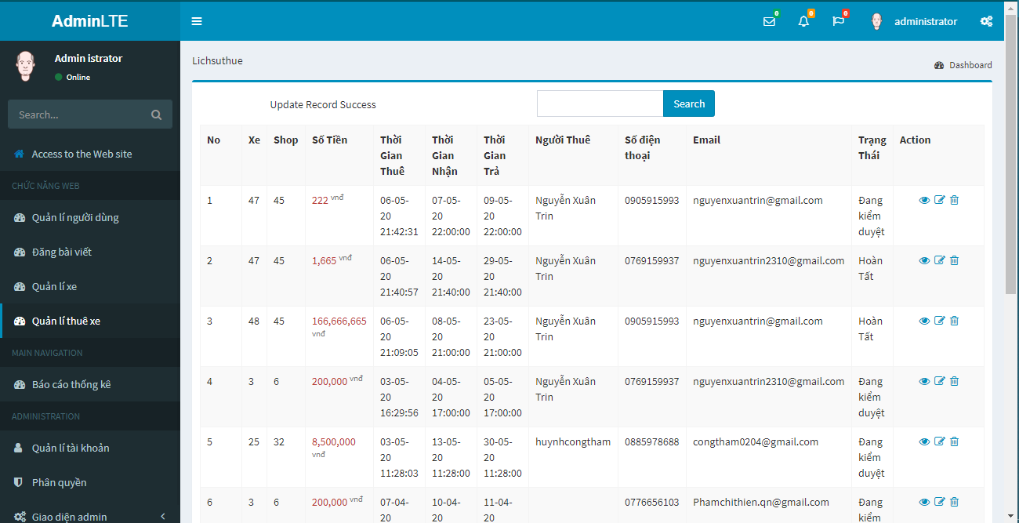

Sửa Quản lý GD từng xe_GUI
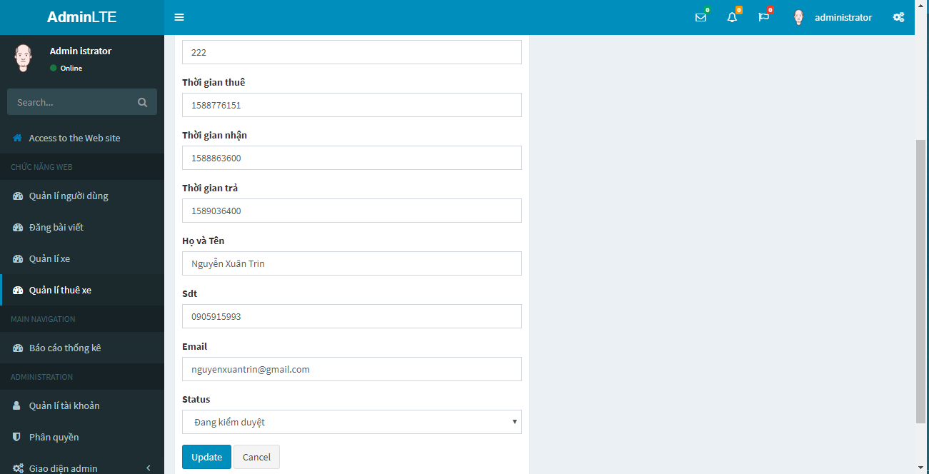

Quản lí người dùng_GUI
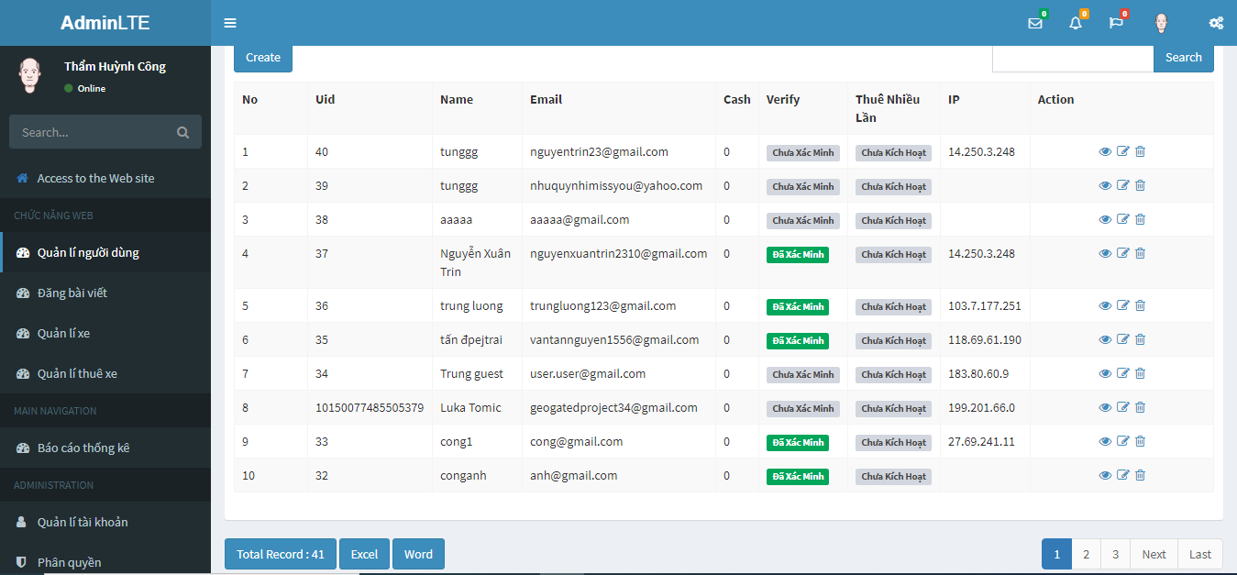

Chi tiết đơn thuê xe_ GUI
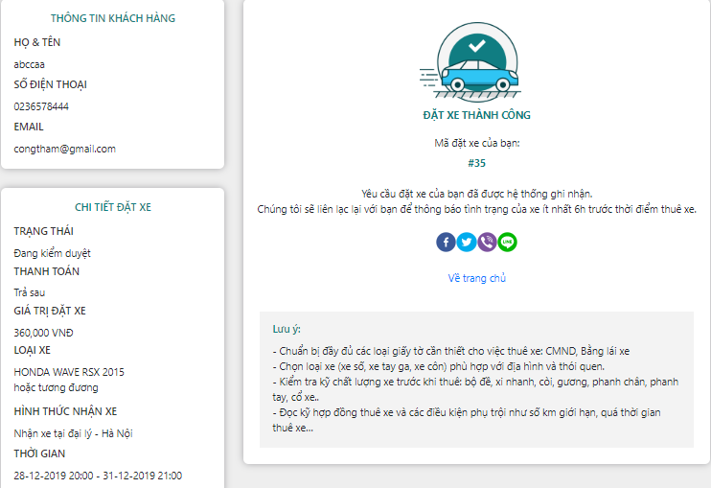

CTDTX-P001-18042020

Sửa thông tin xe của đại lý_GUI
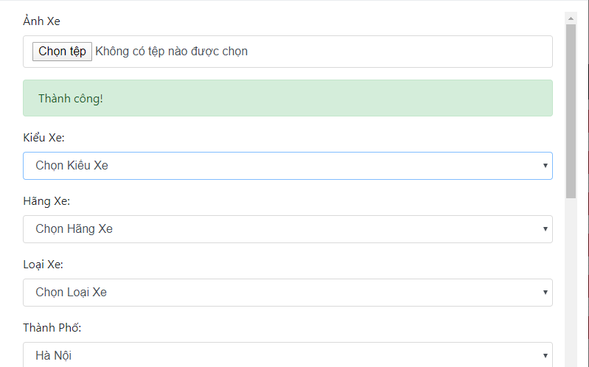


STTXCDL-01-17042020 | STTXCDL-02-17042020

